Лист1
 |  | HiNova Cosmetics | WhatsApp: +8618665594378 | E-mail: email@hi-nova.com |  |  | 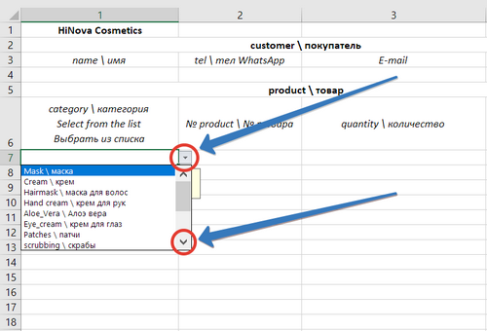
 |  | customer \ покупатель
 |  | name \ имя | tel \ тел WhatsApp | E-mail | city \ город | адрес \ address

 |  | product \ товар
№ | photo \ фото | category \ категория Select from the list Выбрать из списка | № product \ № товара | quantity \ количество | price \ цена (CNY) | total price \ общая цена (CNY) | comment \ комментарий
1 |  |  |  |  |  | 0
2 |  |  |  |  |  | 0
3 |  |  |  |  |  | 0
4 |  |  |  |  |  | 0
5 |  |  |  |  |  | 0
6 |  |  |  |  |  | 0
7 |  |  |  |  |  | 0
8 |  |  |  |  |  | 0
9 |  |  |  |  |  | 0
10 |  |  |  |  |  | 0
11 |  |  |  |  |  | 0
12 |  |  |  |  |  | 0
13 |  |  |  |  |  | 0
14 |  |  |  |  |  | 0
15 |  |  |  |  |  | 0
16 |  |  |  |  |  | 0
17 |  |  |  |  |  | 0
18 |  |  |  |  |  | 0
19 |  |  |  |  |  | 0
 |  | total \ всего |  | 0 |  | 0

